NodeJs
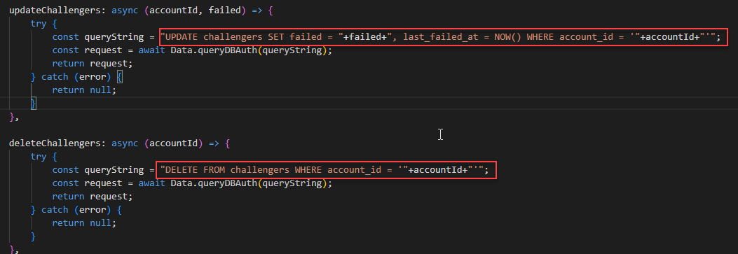
1 | em đã bỏ vị nếu sét bên server thì em vẫn chưa gọi được
 | ContrllerAuth:
 |  | Check lại cách đặt tên hàm của các function vì nó chưa đồng bộ
 |  | Lỗi check đã loggin => show message cũng như mã lỗi chưa phù hợp => chỗ này xem lại giúp chị

2 | const isPasswordValid = await bcrypt.compare(password,user[0].password);

 | ContrllerAuth:
 |  | có thể gọi await với function compare không?
 |  | Nếu có nên điều chỉnh lại cho chồng bộ sử dụng async/await => không sử dụng callback

3

 | ContrllerAuth:
 |  | chỗ này gọi function hay khai báo đối tượng?
 |  | nếu gọi function không có await co ảnh hưởng không? | Đó là việc gọi một hàm, chứ không phải khai báo đối tượng. Hàm này là jwt.sign từ thư viện JSON Web Token (JWT). Khi bạn gọi jwt.sign, nó sẽ tạo một chuỗi JSON Web Token (JWT) dựa trên các thông tin bạn cung cấp và các tùy chọn trong đối tượng thứ ba.

4 | em đã xét sửa gộp update và inster

 | ModelAuth:
 |  | Nên gôm lại 1 hàm/1 sql vừa insert/udpate được để code ngoài controller không phải check thêm điều kiện hoặc gọi 2 hàm gần giống nhau khi không cần thiết

5 | em đã dổi lại thành PostgreSQL
 | Xem lại cách khai báo đã đúng chưa?
 | Khai báo báo tên biến export từ file phai rõ nghĩa ra, bên cạnh đó tên biến đặt chưa đúng rule

6 | check
 | Kiểm tra lại các phần khai báo tên biến chưa đúng rule
 | Các SQL trong model nào là insert riêng và update riêng => nên viết 1 câu cho cả insert/update được để dễ quản lý
 | Các SQL SELECT * => nên chỉ lấy ra những data cần thiết => kiểm tra lại chỗ này

7 | em đã sửa lại hết query như chị nói

 | Nên sử dụng Template String cho những trường này

test layout
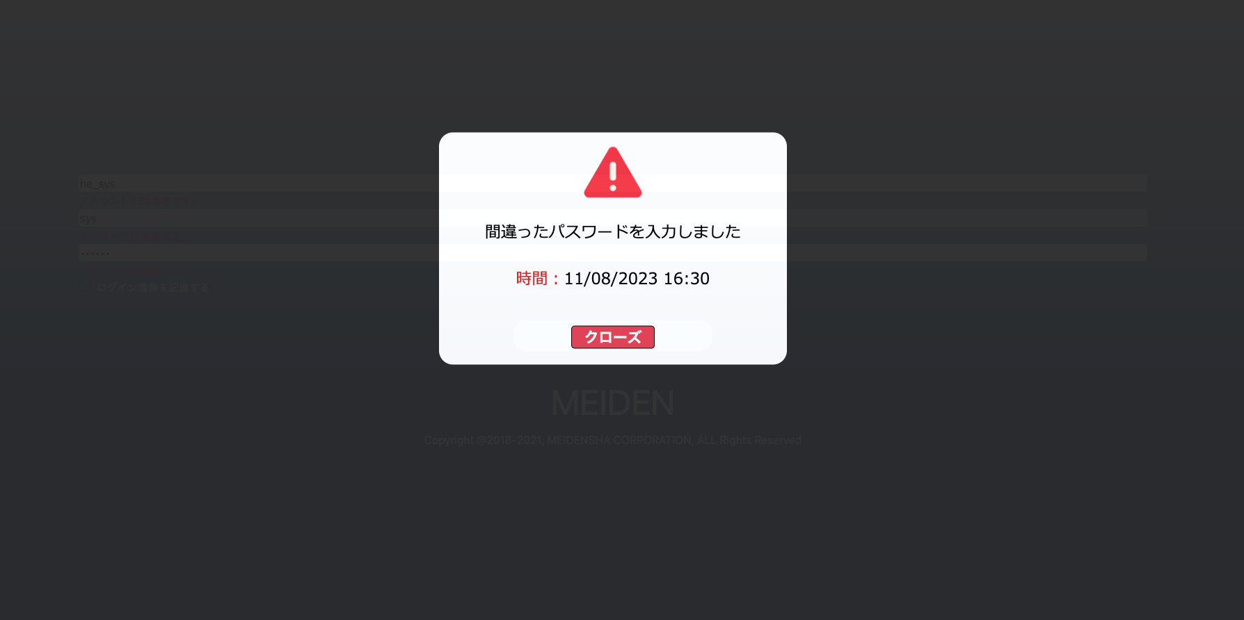
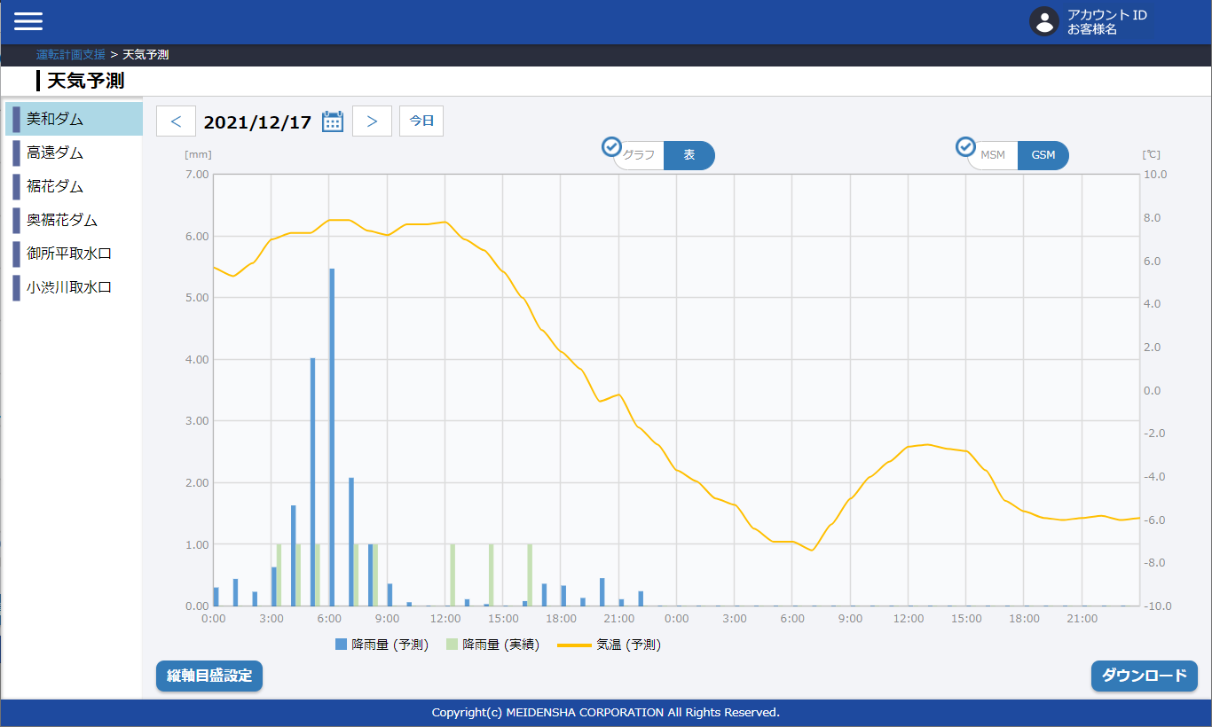
天気予測グラフ
1. 天気予報画面をグラフ化 (90%)
データがある
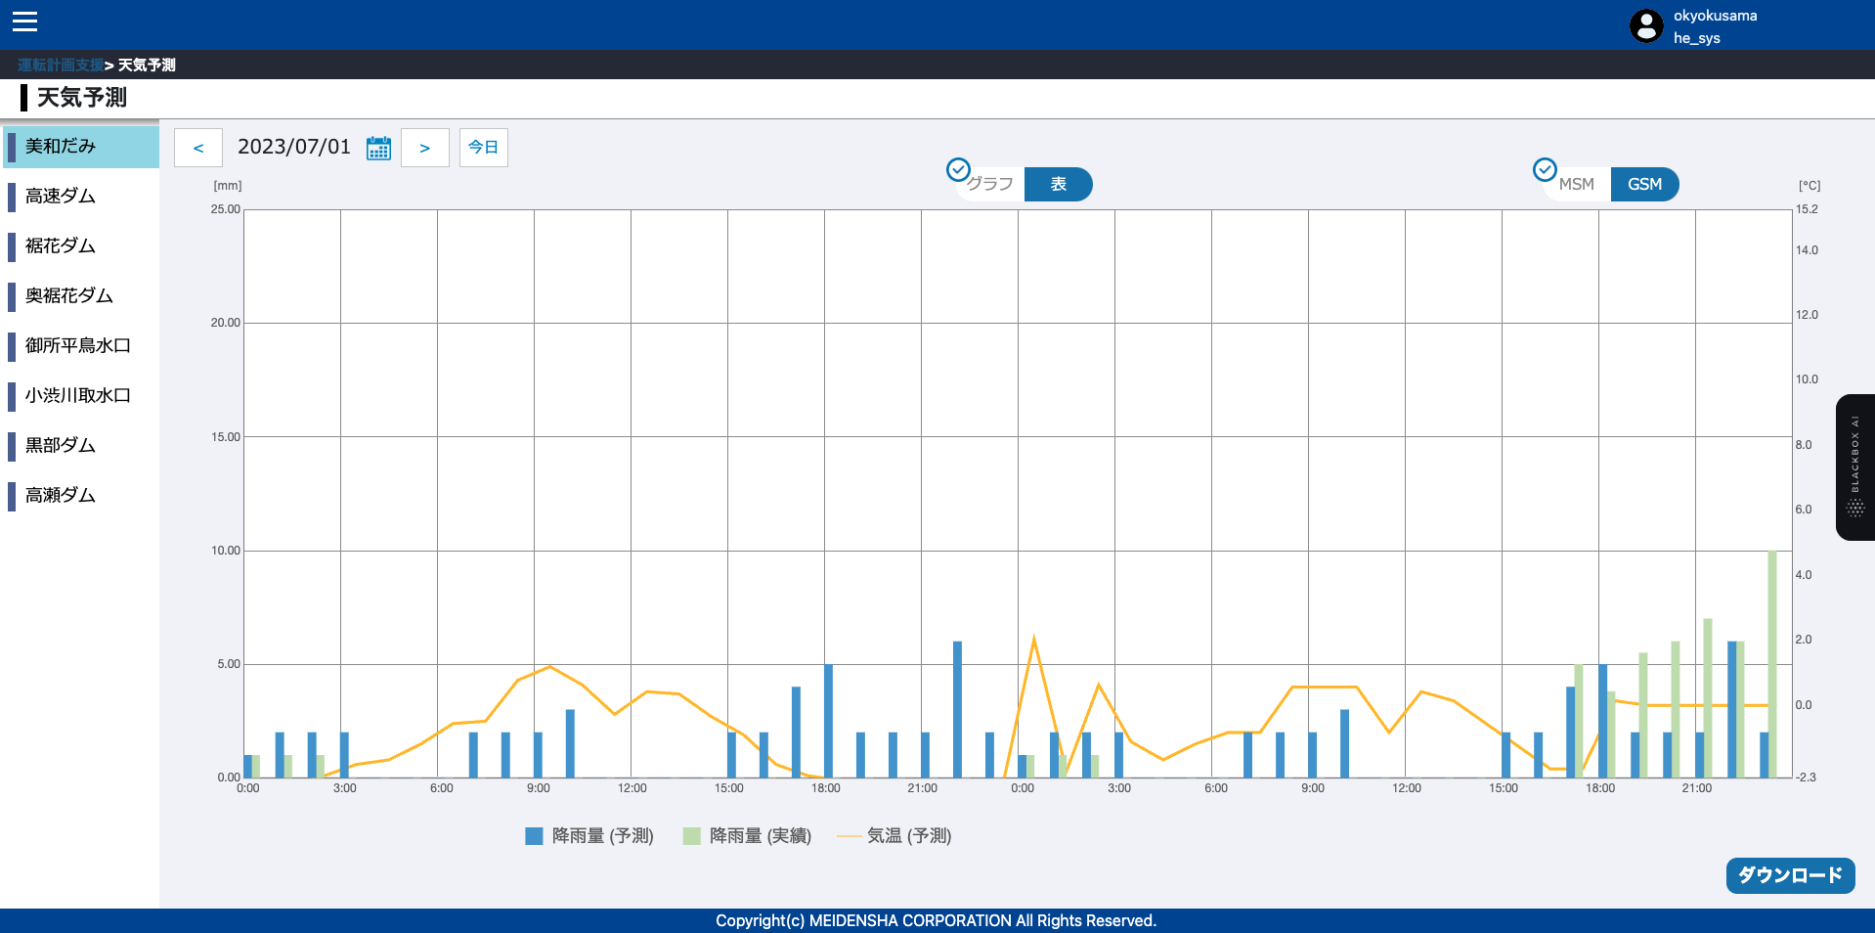

データなし

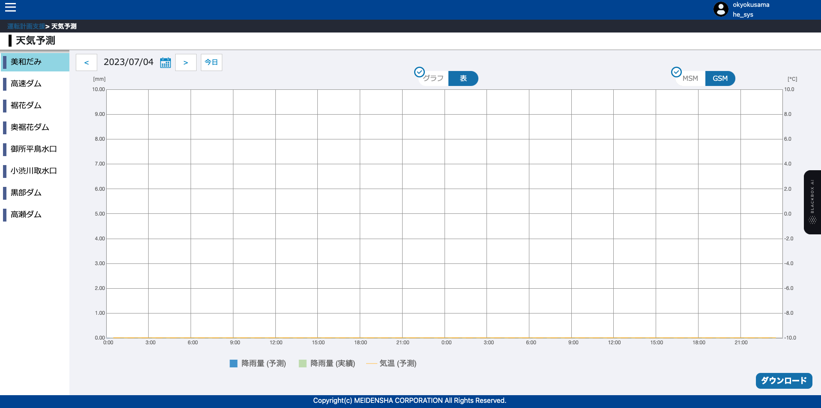

 |  | \

2.テーブルスクリーン (90%)
データがある
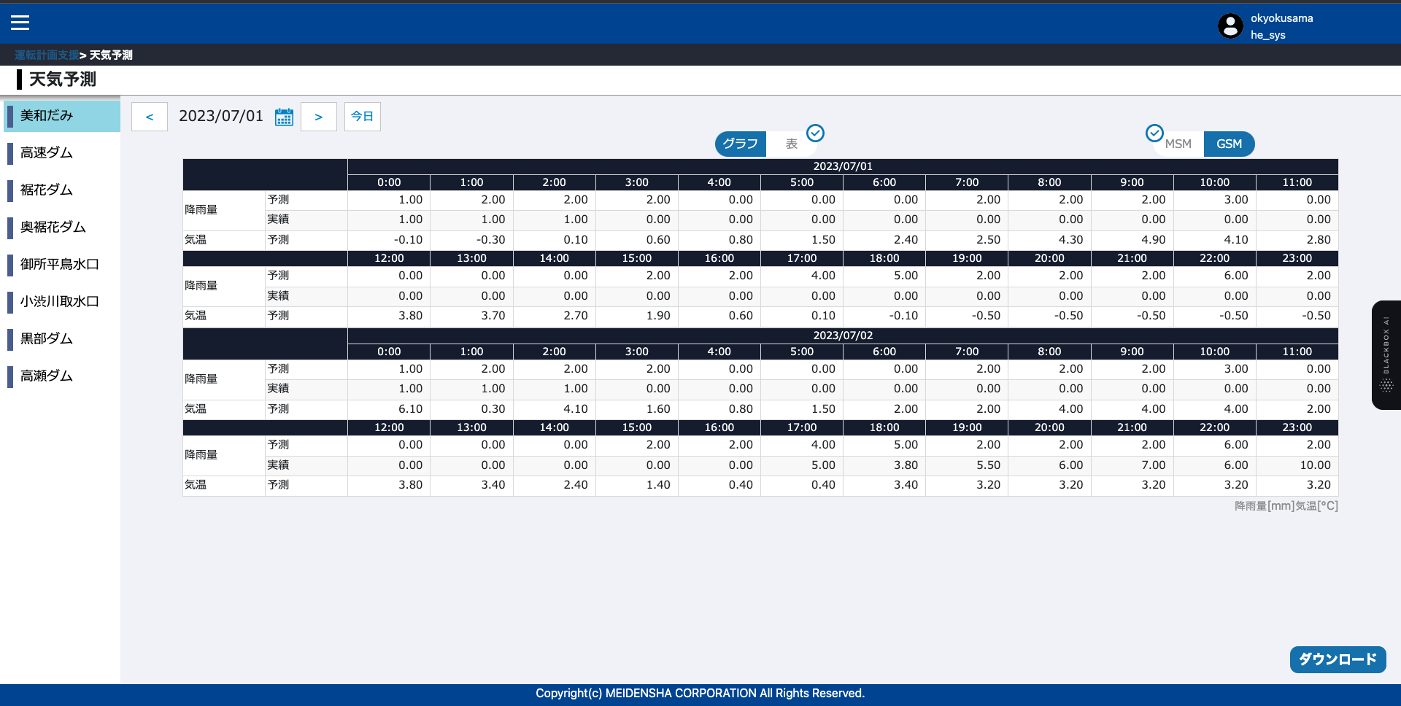
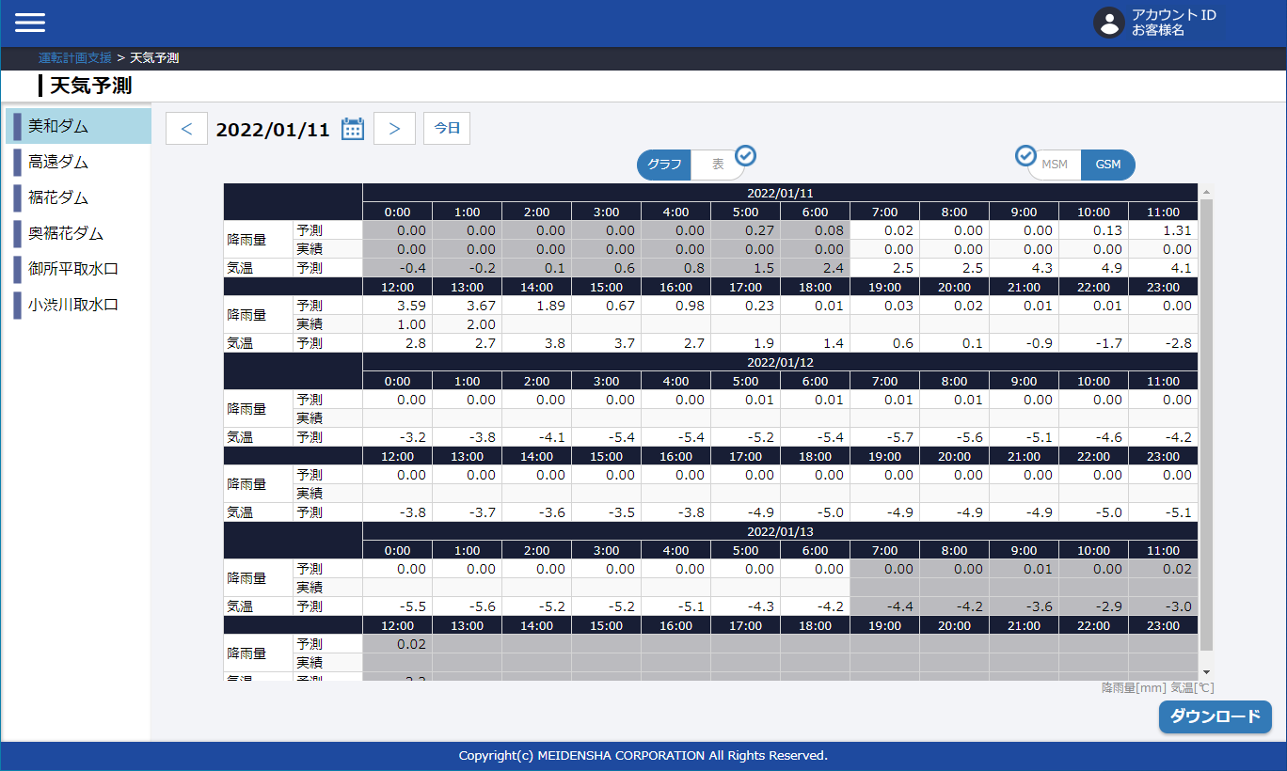

データなし

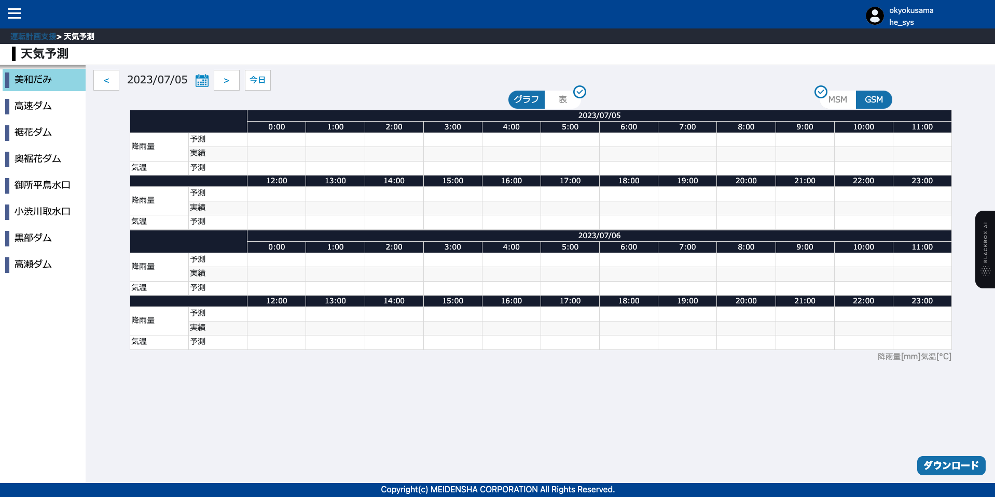

3. 画面パスワードを変更する(90%)
 |  | パスワードの変更に失敗しました | パスワードが正常に変更されました
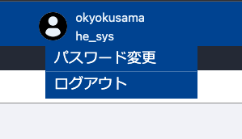
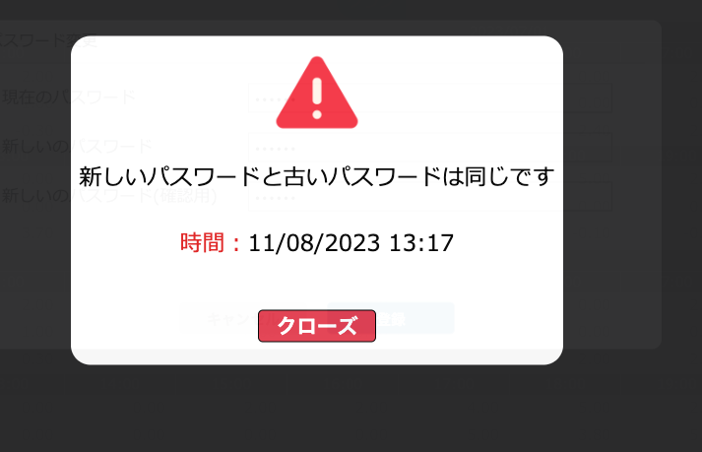
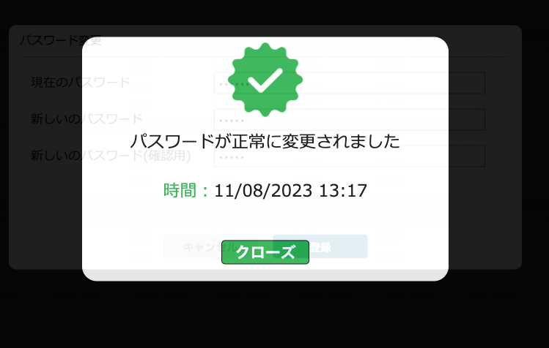

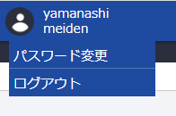

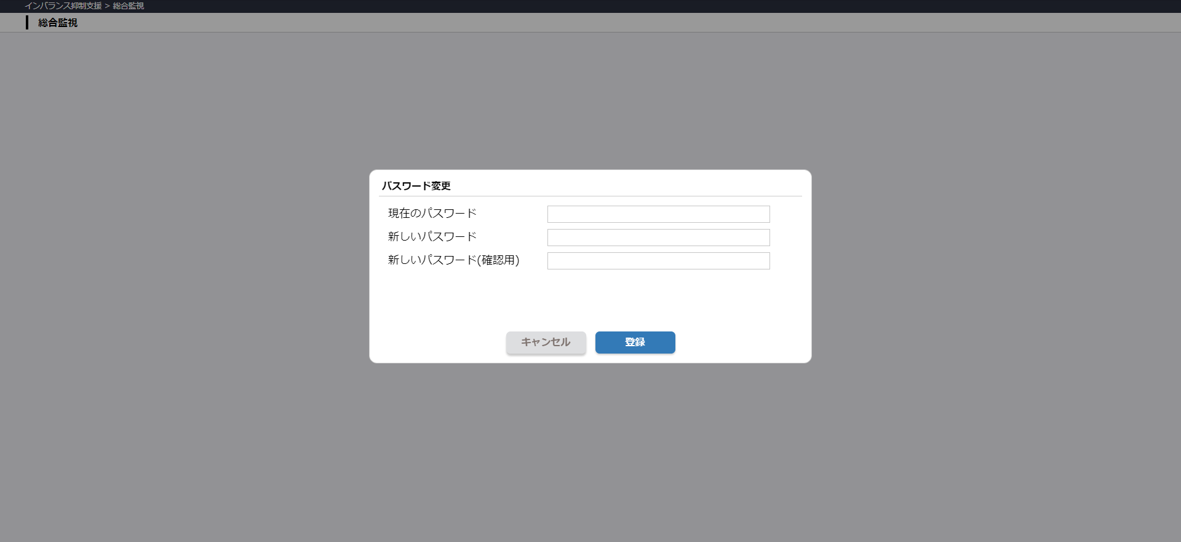
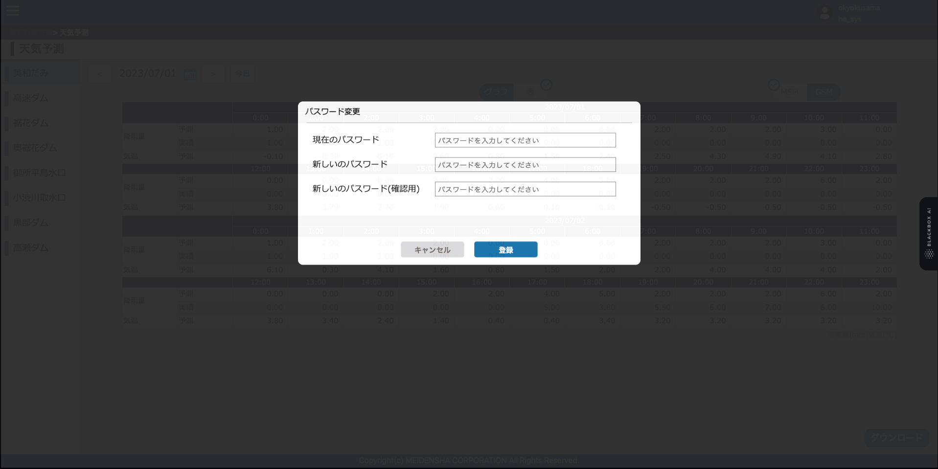

MSM
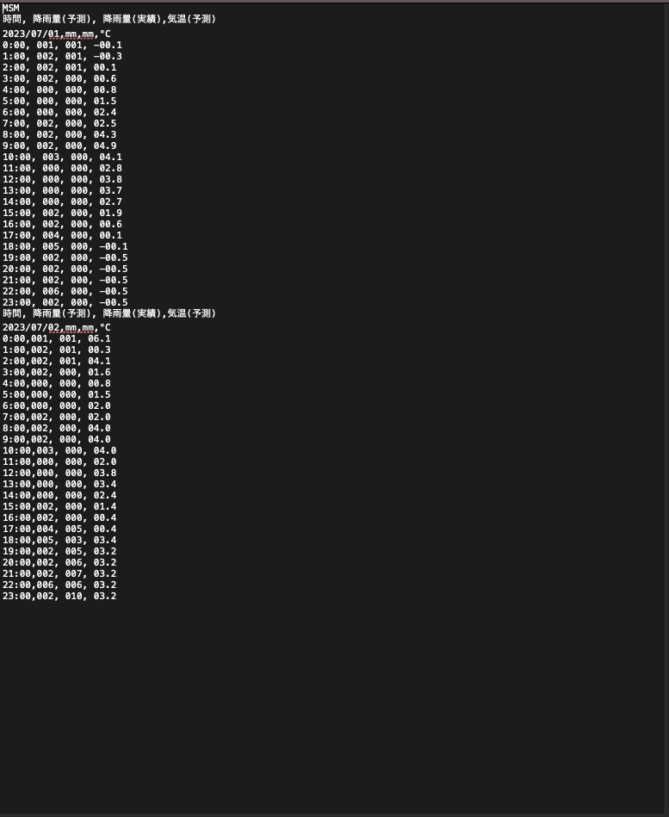
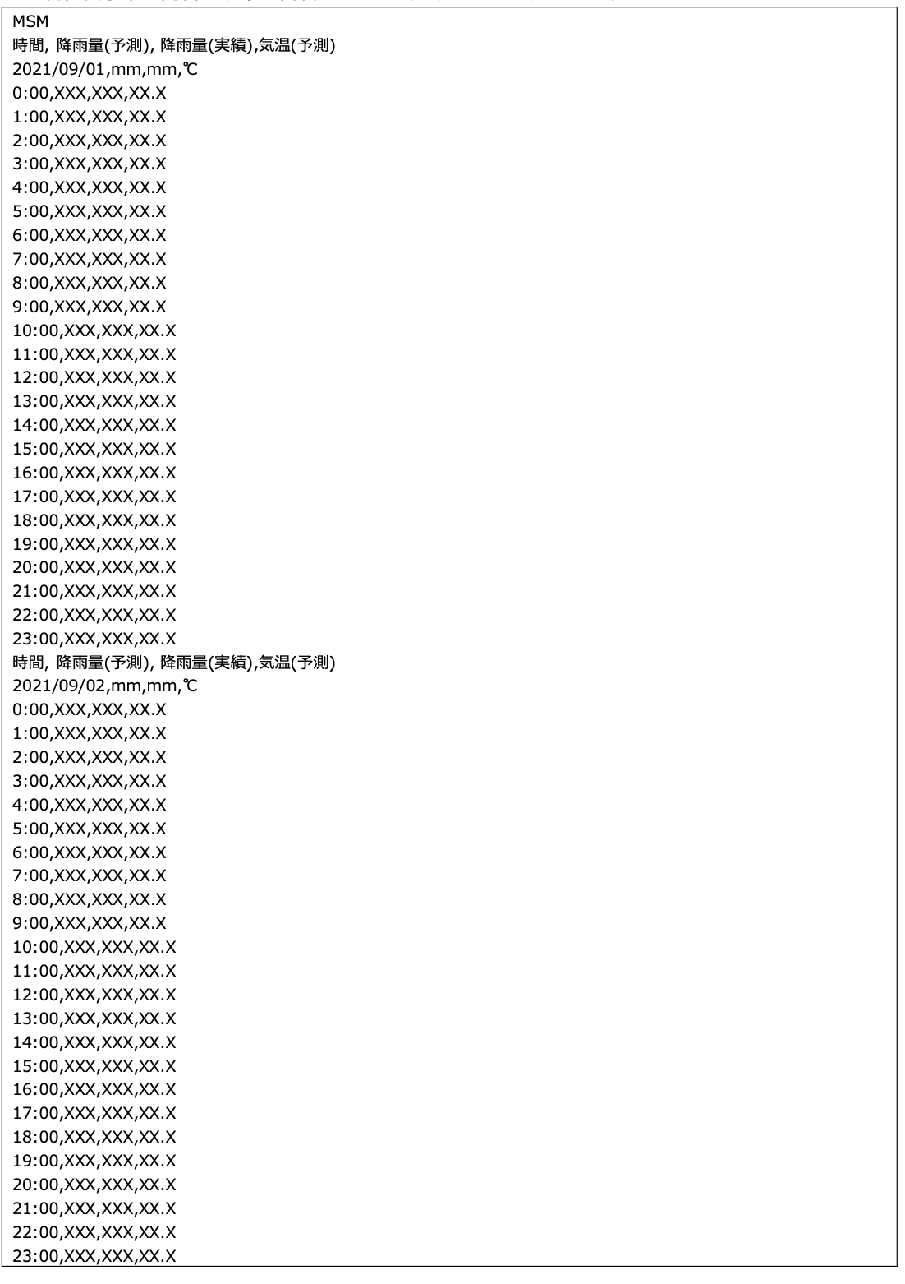

GSM
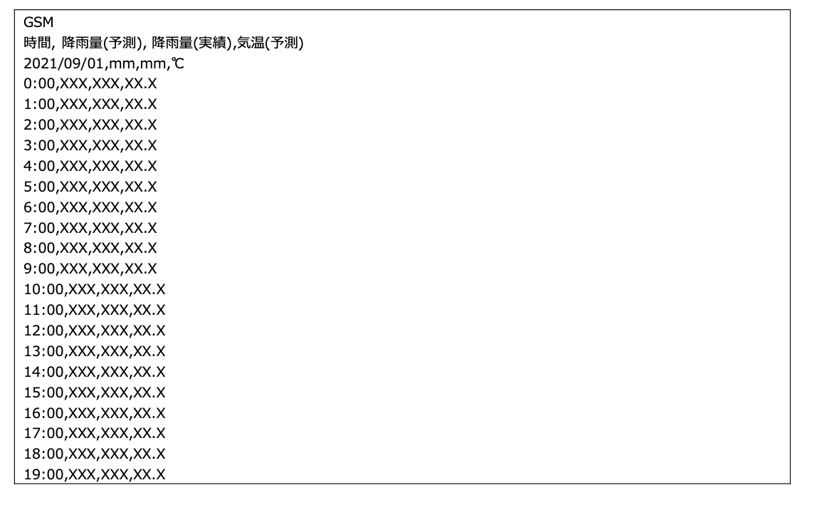
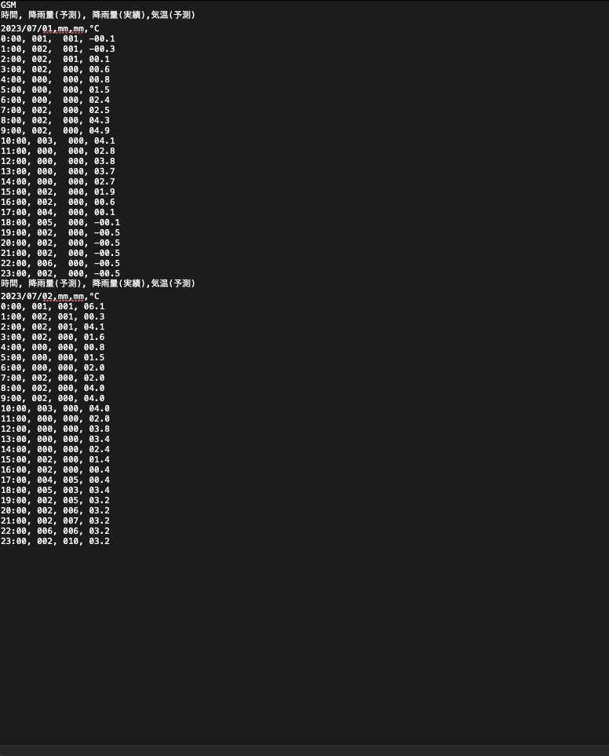

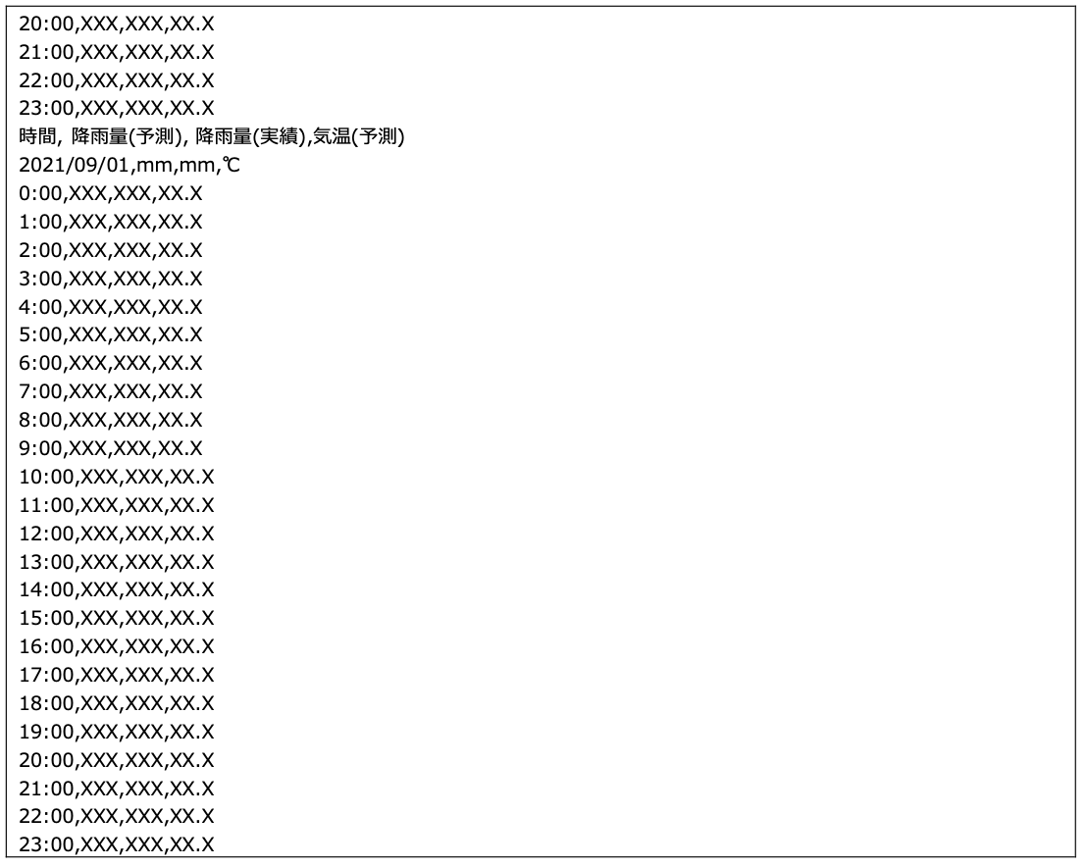

ログイン画面 90%
ログインしていない

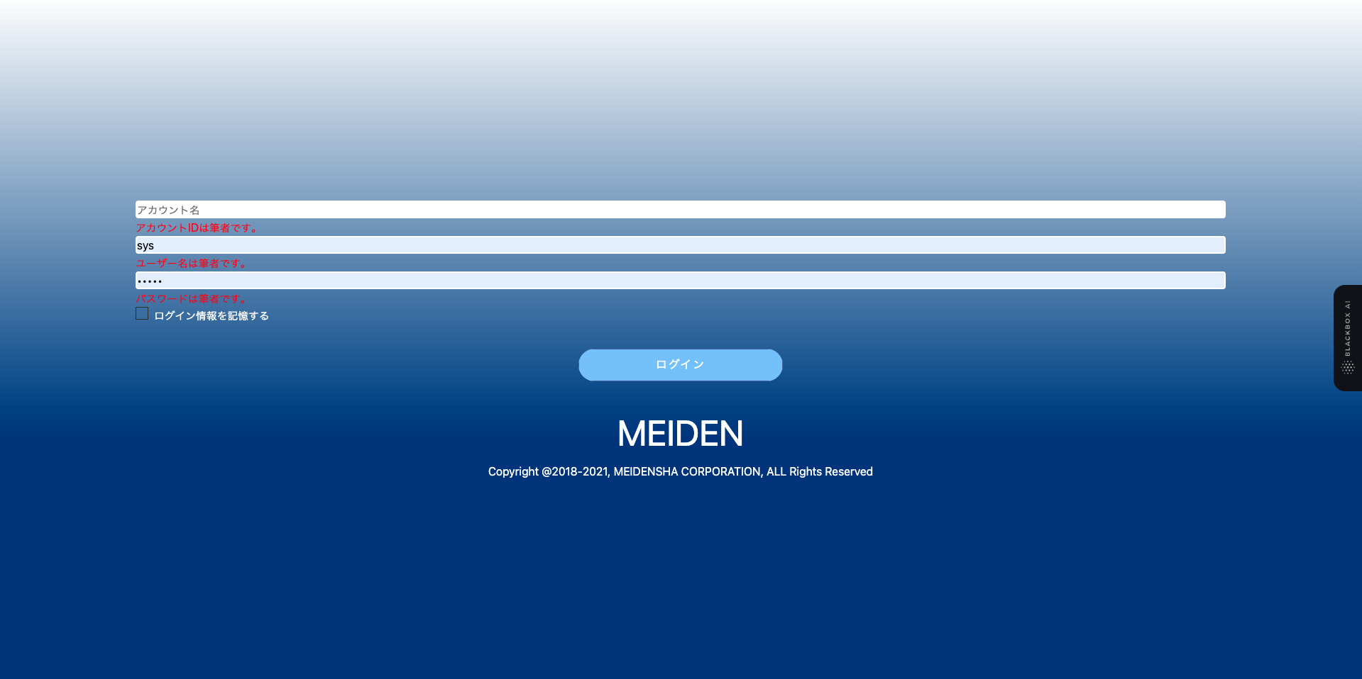

 | ログインエラー

Bug
login được 2h, tiếp tục thao tác thì đẩy về login và bắt đầu login lại
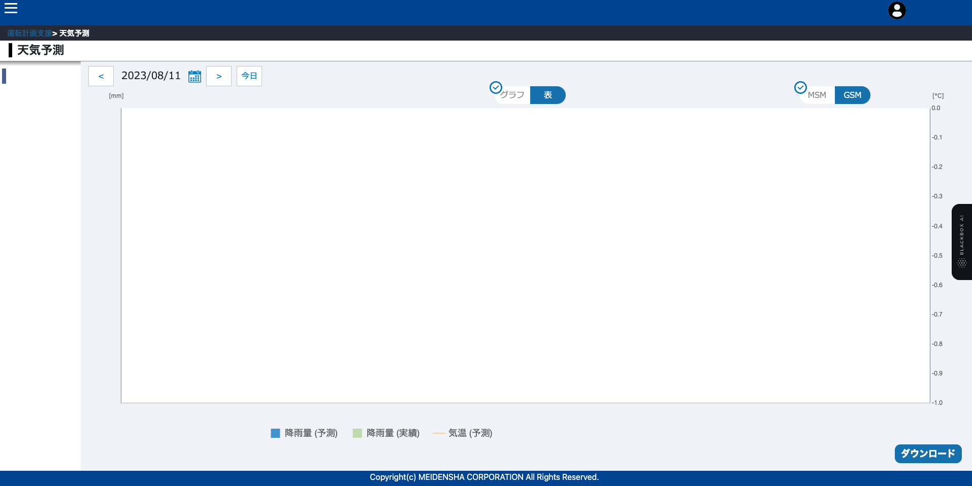

do lúc log out chưa lấy được accountId nên em chưa logout được em xin chị thứ 2 hoặc thứ 3 để em fix bug này

ReactJs
 | done

 | Có trao đổi là sử dụng scss sao lại có file css?
 | mục đích các file .css.map là gì?
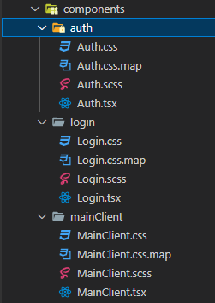

2 | done

 | Có rule import theo thứ tự thế nào => check và sửa lại
 | Xoá các khai báo không sử dụng
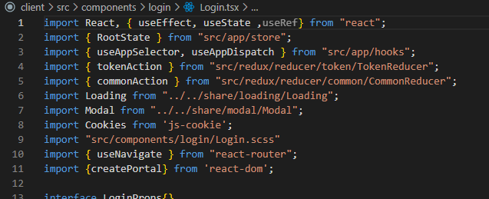
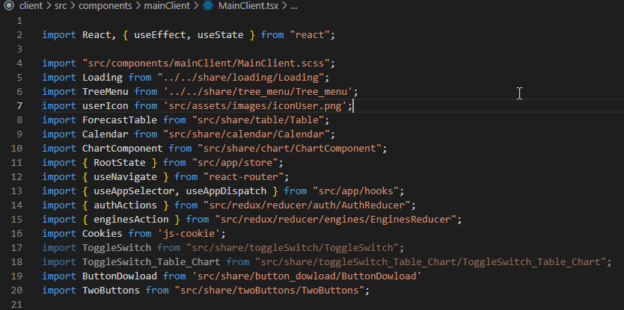

3 | done

 | Tên component đặt chưa thống nhất
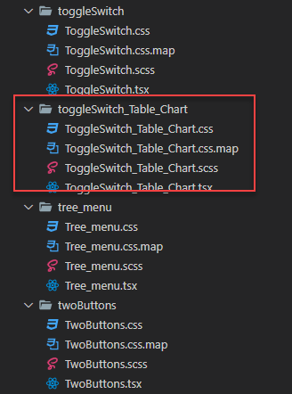

4 | done

 | Login không thành công serverError show modal đang show NaN
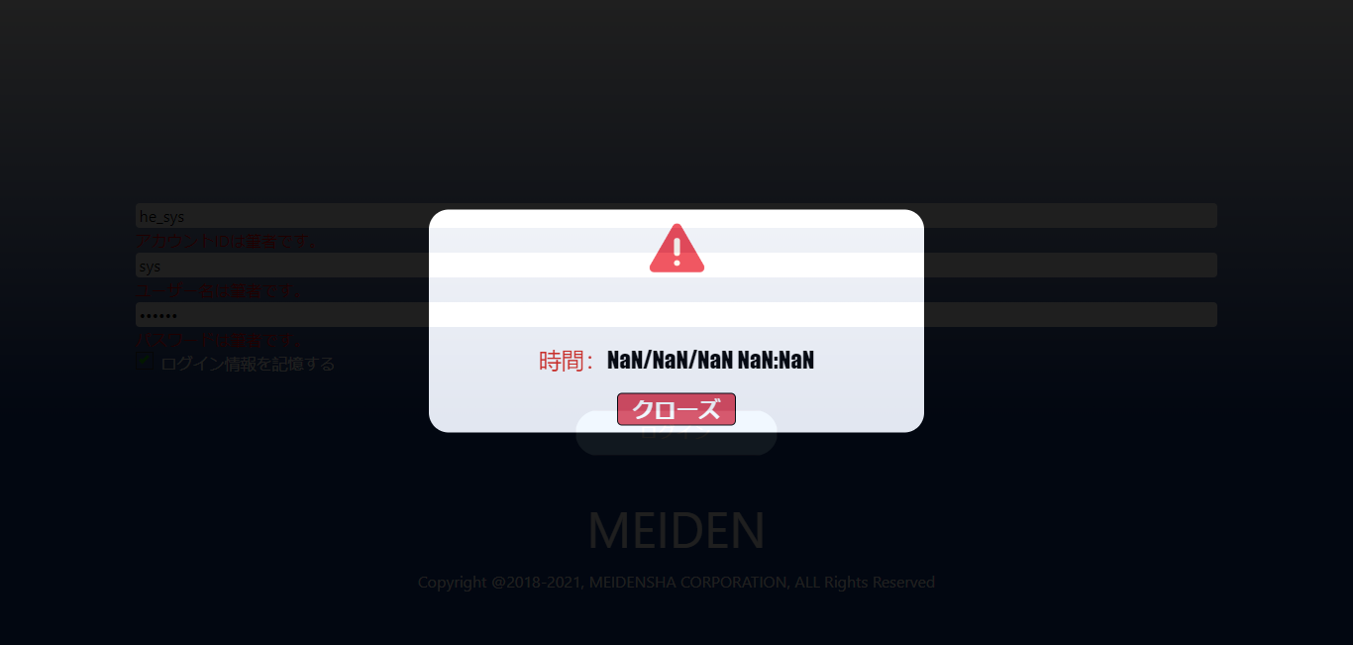

5

 | Các saga sau khi nhận response => các trường hợp lỗi đang xử lý giống nhau => nên gôm lại hoặc chỉ dùng defult

5

 | Chỗ này tại sao cần khai báo type?
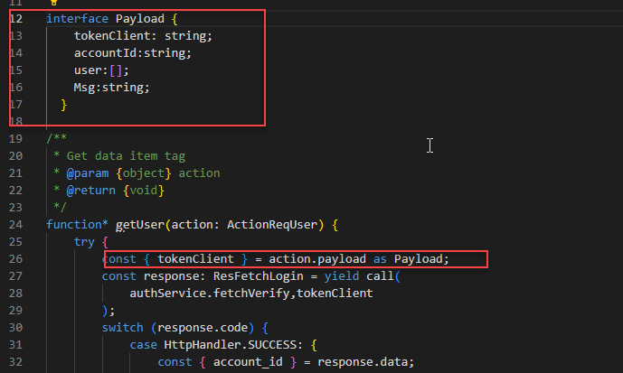

6
 | Chưa thống nhất cách đặt tên state
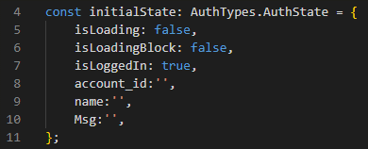

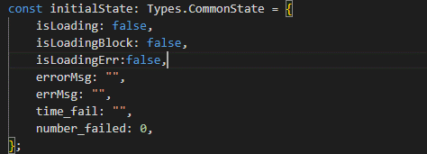

 | Về lỗi label không hiễn thị đầy đủ như trong file design là do chuỗi thời gian xuất ra quá dài và đã làm cho các thành phần chèn lên nhau và từ thuộc tính responsive của chartJx đã tự cắt giảm đi. Fix lỗi này chỉ cần thay đổi lại giá trị của maxTicksLimit. done

